Next-Nova6000
A tool to check the balance of the index sequences
iMaster for NextSeq2000, NovaSeq6000
ver. 6.0 (2024/4/02) - Supports NovaSeq X and index sequence length 10nt
by Osamu Nishimura, Lab. for Developmental Genome System, RIKEN BDR

1st Index |  |  |  |  |  |  |  |  |  |  | 2nd Index
Position | 1 | 2 | 3 | 4 | 5 | 6 | 7 | 8 | 9 | 10 | Position | 1 | 2 | 3 | 4 | 5 | 6 | 7 | 8 | 9 | 10
Green | #DIV/0! | #DIV/0! | #DIV/0! | #DIV/0! | #DIV/0! | #DIV/0! | #DIV/0! | #DIV/0! | #DIV/0! | #DIV/0! | Green | #DIV/0! | #DIV/0! | #DIV/0! | #DIV/0! | #DIV/0! | #DIV/0! | #DIV/0! | #DIV/0! | #DIV/0! | #DIV/0!
Blue/Red | #DIV/0! | #DIV/0! | #DIV/0! | #DIV/0! | #DIV/0! | #DIV/0! | #DIV/0! | #DIV/0! | #DIV/0! | #DIV/0! | Blue/Red | #DIV/0! | #DIV/0! | #DIV/0! | #DIV/0! | #DIV/0! | #DIV/0! | #DIV/0! | #DIV/0! | #DIV/0! | #DIV/0!

A | #DIV/0! | #DIV/0! | #DIV/0! | #DIV/0! | #DIV/0! | #DIV/0! | #DIV/0! | #DIV/0! | #DIV/0! | #DIV/0! | A | #DIV/0! | #DIV/0! | #DIV/0! | #DIV/0! | #DIV/0! | #DIV/0! | #DIV/0! | #DIV/0! | #DIV/0! | #DIV/0!
T | #DIV/0! | #DIV/0! | #DIV/0! | #DIV/0! | #DIV/0! | #DIV/0! | #DIV/0! | #DIV/0! | #DIV/0! | #DIV/0! | T | #DIV/0! | #DIV/0! | #DIV/0! | #DIV/0! | #DIV/0! | #DIV/0! | #DIV/0! | #DIV/0! | #DIV/0! | #DIV/0!
G | #DIV/0! | #DIV/0! | #DIV/0! | #DIV/0! | #DIV/0! | #DIV/0! | #DIV/0! | #DIV/0! | #DIV/0! | #DIV/0! | G | #DIV/0! | #DIV/0! | #DIV/0! | #DIV/0! | #DIV/0! | #DIV/0! | #DIV/0! | #DIV/0! | #DIV/0! | #DIV/0!
C | #DIV/0! | #DIV/0! | #DIV/0! | #DIV/0! | #DIV/0! | #DIV/0! | #DIV/0! | #DIV/0! | #DIV/0! | #DIV/0! | C | #DIV/0! | #DIV/0! | #DIV/0! | #DIV/0! | #DIV/0! | #DIV/0! | #DIV/0! | #DIV/0! | #DIV/0! | #DIV/0!

1st Index |  |  |  |  |  |  |  |  |  |  | 2nd Index
Name (auto) | Index Sequence |  |  |  |  |  |  |  | Conc/Ratio |  | Name (anto) | Index Sequence |  |  |  |  |  |  |  | Conc/Ratio
 |  |  |  |  |  |  |  |  |  | 1 |  |  |  |  |  |  |  |  |  |  | 1
 |  |  |  |  |  |  |  |  |  | 1 |  |  |  |  |  |  |  |  |  |  | 1
 |  |  |  |  |  |  |  |  |  | 1 |  |  |  |  |  |  |  |  |  |  | 1
 |  |  |  |  |  |  |  |  |  | 1 |  |  |  |  |  |  |  |  |  |  | 1
 |  |  |  |  |  |  |  |  |  | 1 |  |  |  |  |  |  |  |  |  |  | 1
 |  |  |  |  |  |  |  |  |  | 1 |  |  |  |  |  |  |  |  |  |  | 1
 |  |  |  |  |  |  |  |  |  | 1 |  |  |  |  |  |  |  |  |  |  | 1
 |  |  |  |  |  |  |  |  |  | 1 |  |  |  |  |  |  |  |  |  |  | 1
 |  |  |  |  |  |  |  |  |  | 1 |  |  |  |  |  |  |  |  |  |  | 1
 |  |  |  |  |  |  |  |  |  | 1 |  |  |  |  |  |  |  |  |  |  | 1
 |  |  |  |  |  |  |  |  |  | 1 |  |  |  |  |  |  |  |  |  |  | 1
 |  |  |  |  |  |  |  |  |  | 1 |  |  |  |  |  |  |  |  |  |  | 1
 |  |  |  |  |  |  |  |  |  | 1 |  |  |  |  |  |  |  |  |  |  | 1
 |  |  |  |  |  |  |  |  |  | 1 |  |  |  |  |  |  |  |  |  |  | 1
 |  |  |  |  |  |  |  |  |  | 1 |  |  |  |  |  |  |  |  |  |  | 1
 |  |  |  |  |  |  |  |  |  | 1 |  |  |  |  |  |  |  |  |  |  | 1
 |  |  |  |  |  |  |  |  |  | 1 |  |  |  |  |  |  |  |  |  |  | 1
 |  |  |  |  |  |  |  |  |  | 1 |  |  |  |  |  |  |  |  |  |  | 1
 |  |  |  |  |  |  |  |  |  | 1 |  |  |  |  |  |  |  |  |  |  | 1
 |  |  |  |  |  |  |  |  |  | 1 |  |  |  |  |  |  |  |  |  |  | 1
 |  |  |  |  |  |  |  |  |  | 1 |  |  |  |  |  |  |  |  |  |  | 1
 |  |  |  |  |  |  |  |  |  | 1 |  |  |  |  |  |  |  |  |  |  | 1
 |  |  |  |  |  |  |  |  |  | 1 |  |  |  |  |  |  |  |  |  |  | 1
 |  |  |  |  |  |  |  |  |  | 1 |  |  |  |  |  |  |  |  |  |  | 1
 |  |  |  |  |  |  |  |  |  | 1 |  |  |  |  |  |  |  |  |  |  | 1
 |  |  |  |  |  |  |  |  |  | 1 |  |  |  |  |  |  |  |  |  |  | 1
 |  |  |  |  |  |  |  |  |  | 1 |  |  |  |  |  |  |  |  |  |  | 1
 |  |  |  |  |  |  |  |  |  | 1 |  |  |  |  |  |  |  |  |  |  | 1
 |  |  |  |  |  |  |  |  |  | 1 |  |  |  |  |  |  |  |  |  |  | 1
 |  |  |  |  |  |  |  |  |  | 1 |  |  |  |  |  |  |  |  |  |  | 1
 |  |  |  |  |  |  |  |  |  | 1 |  |  |  |  |  |  |  |  |  |  | 1
 |  |  |  |  |  |  |  |  |  | 1 |  |  |  |  |  |  |  |  |  |  | 1
 |  |  |  |  |  |  |  |  |  | 1 |  |  |  |  |  |  |  |  |  |  | 1
 |  |  |  |  |  |  |  |  |  | 1 |  |  |  |  |  |  |  |  |  |  | 1
 |  |  |  |  |  |  |  |  |  | 1 |  |  |  |  |  |  |  |  |  |  | 1
 |  |  |  |  |  |  |  |  |  | 1 |  |  |  |  |  |  |  |  |  |  | 1
 |  |  |  |  |  |  |  |  |  | 1 |  |  |  |  |  |  |  |  |  |  | 1
 |  |  |  |  |  |  |  |  |  | 1 |  |  |  |  |  |  |  |  |  |  | 1
 |  |  |  |  |  |  |  |  |  | 1 |  |  |  |  |  |  |  |  |  |  | 1
 |  |  |  |  |  |  |  |  |  | 1 |  |  |  |  |  |  |  |  |  |  | 1
 |  |  |  |  |  |  |  |  |  | 1 |  |  |  |  |  |  |  |  |  |  | 1
 |  |  |  |  |  |  |  |  |  | 1 |  |  |  |  |  |  |  |  |  |  | 1
 |  |  |  |  |  |  |  |  |  | 1 |  |  |  |  |  |  |  |  |  |  | 1
 |  |  |  |  |  |  |  |  |  | 1 |  |  |  |  |  |  |  |  |  |  | 1
 |  |  |  |  |  |  |  |  |  | 1 |  |  |  |  |  |  |  |  |  |  | 1
 |  |  |  |  |  |  |  |  |  | 1 |  |  |  |  |  |  |  |  |  |  | 1
 |  |  |  |  |  |  |  |  |  | 1 |  |  |  |  |  |  |  |  |  |  | 1
 |  |  |  |  |  |  |  |  |  | 1 |  |  |  |  |  |  |  |  |  |  | 1
 |  |  |  |  |  |  |  |  |  | 1 |  |  |  |  |  |  |  |  |  |  | 1
 |  |  |  |  |  |  |  |  |  | 1 |  |  |  |  |  |  |  |  |  |  | 1
 |  |  |  |  |  |  |  |  |  | 1 |  |  |  |  |  |  |  |  |  |  | 1
 |  |  |  |  |  |  |  |  |  | 1 |  |  |  |  |  |  |  |  |  |  | 1
 |  |  |  |  |  |  |  |  |  | 1 |  |  |  |  |  |  |  |  |  |  | 1
 |  |  |  |  |  |  |  |  |  | 1 |  |  |  |  |  |  |  |  |  |  | 1
 |  |  |  |  |  |  |  |  |  | 1 |  |  |  |  |  |  |  |  |  |  | 1
 |  |  |  |  |  |  |  |  |  | 1 |  |  |  |  |  |  |  |  |  |  | 1
 |  |  |  |  |  |  |  |  |  | 1 |  |  |  |  |  |  |  |  |  |  | 1
 |  |  |  |  |  |  |  |  |  | 1 |  |  |  |  |  |  |  |  |  |  | 1
 |  |  |  |  |  |  |  |  |  | 1 |  |  |  |  |  |  |  |  |  |  | 1
 |  |  |  |  |  |  |  |  |  | 1 |  |  |  |  |  |  |  |  |  |  | 1
 |  |  |  |  |  |  |  |  |  | 1 |  |  |  |  |  |  |  |  |  |  | 1
 |  |  |  |  |  |  |  |  |  | 1 |  |  |  |  |  |  |  |  |  |  | 1
 |  |  |  |  |  |  |  |  |  | 1 |  |  |  |  |  |  |  |  |  |  | 1
 |  |  |  |  |  |  |  |  |  | 1 |  |  |  |  |  |  |  |  |  |  | 1
 |  |  |  |  |  |  |  |  |  | 1 |  |  |  |  |  |  |  |  |  |  | 1
 |  |  |  |  |  |  |  |  |  | 1 |  |  |  |  |  |  |  |  |  |  | 1
 |  |  |  |  |  |  |  |  |  | 1 |  |  |  |  |  |  |  |  |  |  | 1
 |  |  |  |  |  |  |  |  |  | 1 |  |  |  |  |  |  |  |  |  |  | 1
 |  |  |  |  |  |  |  |  |  | 1 |  |  |  |  |  |  |  |  |  |  | 1
 |  |  |  |  |  |  |  |  |  | 1 |  |  |  |  |  |  |  |  |  |  | 1
 |  |  |  |  |  |  |  |  |  | 1 |  |  |  |  |  |  |  |  |  |  | 1
 |  |  |  |  |  |  |  |  |  | 1 |  |  |  |  |  |  |  |  |  |  | 1
 |  |  |  |  |  |  |  |  |  | 1 |  |  |  |  |  |  |  |  |  |  | 1
 |  |  |  |  |  |  |  |  |  | 1 |  |  |  |  |  |  |  |  |  |  | 1
 |  |  |  |  |  |  |  |  |  | 1 |  |  |  |  |  |  |  |  |  |  | 1
 |  |  |  |  |  |  |  |  |  | 1 |  |  |  |  |  |  |  |  |  |  | 1
 |  |  |  |  |  |  |  |  |  | 1 |  |  |  |  |  |  |  |  |  |  | 1
 |  |  |  |  |  |  |  |  |  | 1 |  |  |  |  |  |  |  |  |  |  | 1
 |  |  |  |  |  |  |  |  |  | 1 |  |  |  |  |  |  |  |  |  |  | 1
 |  |  |  |  |  |  |  |  |  | 1 |  |  |  |  |  |  |  |  |  |  | 1
 |  |  |  |  |  |  |  |  |  | 1 |  |  |  |  |  |  |  |  |  |  | 1
 |  |  |  |  |  |  |  |  |  | 1 |  |  |  |  |  |  |  |  |  |  | 1
 |  |  |  |  |  |  |  |  |  | 1 |  |  |  |  |  |  |  |  |  |  | 1
 |  |  |  |  |  |  |  |  |  | 1 |  |  |  |  |  |  |  |  |  |  | 1
 |  |  |  |  |  |  |  |  |  | 1 |  |  |  |  |  |  |  |  |  |  | 1
 |  |  |  |  |  |  |  |  |  | 1 |  |  |  |  |  |  |  |  |  |  | 1
 |  |  |  |  |  |  |  |  |  | 1 |  |  |  |  |  |  |  |  |  |  | 1
 |  |  |  |  |  |  |  |  |  | 1 |  |  |  |  |  |  |  |  |  |  | 1
 |  |  |  |  |  |  |  |  |  | 1 |  |  |  |  |  |  |  |  |  |  | 1
 |  |  |  |  |  |  |  |  |  | 1 |  |  |  |  |  |  |  |  |  |  | 1
 |  |  |  |  |  |  |  |  |  | 1 |  |  |  |  |  |  |  |  |  |  | 1
 |  |  |  |  |  |  |  |  |  | 1 |  |  |  |  |  |  |  |  |  |  | 1
 |  |  |  |  |  |  |  |  |  | 1 |  |  |  |  |  |  |  |  |  |  | 1
 |  |  |  |  |  |  |  |  |  | 1 |  |  |  |  |  |  |  |  |  |  | 1
 |  |  |  |  |  |  |  |  |  | 1 |  |  |  |  |  |  |  |  |  |  | 1
 |  |  |  |  |  |  |  |  |  | 1 |  |  |  |  |  |  |  |  |  |  | 1
...

NovaX
A tool to check the balance of the index sequences
iMaster for NovaSeq X
ver. 6.0 (2024/4/02) - Supports NovaSeq X and index sequence length 10nt
by Osamu Nishimura, Lab. for Developmental Genome System, RIKEN BDR

1st Index |  |  |  |  |  |  |  |  |  |  | 2nd Index
Position | 1 | 2 | 3 | 4 | 5 | 6 | 7 | 8 | 9 | 10 | Position | 1 | 2 | 3 | 4 | 5 | 6 | 7 | 8 | 9 | 10
Green | #DIV/0! | #DIV/0! | #DIV/0! | #DIV/0! | #DIV/0! | #DIV/0! | #DIV/0! | #DIV/0! | #DIV/0! | #DIV/0! | Green | #DIV/0! | #DIV/0! | #DIV/0! | #DIV/0! | #DIV/0! | #DIV/0! | #DIV/0! | #DIV/0! | #DIV/0! | #DIV/0!
Blue | #DIV/0! | #DIV/0! | #DIV/0! | #DIV/0! | #DIV/0! | #DIV/0! | #DIV/0! | #DIV/0! | #DIV/0! | #DIV/0! | Blue | #DIV/0! | #DIV/0! | #DIV/0! | #DIV/0! | #DIV/0! | #DIV/0! | #DIV/0! | #DIV/0! | #DIV/0! | #DIV/0!

A | #DIV/0! | #DIV/0! | #DIV/0! | #DIV/0! | #DIV/0! | #DIV/0! | #DIV/0! | #DIV/0! | #DIV/0! | #DIV/0! | A | #DIV/0! | #DIV/0! | #DIV/0! | #DIV/0! | #DIV/0! | #DIV/0! | #DIV/0! | #DIV/0! | #DIV/0! | #DIV/0!
T | #DIV/0! | #DIV/0! | #DIV/0! | #DIV/0! | #DIV/0! | #DIV/0! | #DIV/0! | #DIV/0! | #DIV/0! | #DIV/0! | T | #DIV/0! | #DIV/0! | #DIV/0! | #DIV/0! | #DIV/0! | #DIV/0! | #DIV/0! | #DIV/0! | #DIV/0! | #DIV/0!
G | #DIV/0! | #DIV/0! | #DIV/0! | #DIV/0! | #DIV/0! | #DIV/0! | #DIV/0! | #DIV/0! | #DIV/0! | #DIV/0! | G | #DIV/0! | #DIV/0! | #DIV/0! | #DIV/0! | #DIV/0! | #DIV/0! | #DIV/0! | #DIV/0! | #DIV/0! | #DIV/0!
C | #DIV/0! | #DIV/0! | #DIV/0! | #DIV/0! | #DIV/0! | #DIV/0! | #DIV/0! | #DIV/0! | #DIV/0! | #DIV/0! | C | #DIV/0! | #DIV/0! | #DIV/0! | #DIV/0! | #DIV/0! | #DIV/0! | #DIV/0! | #DIV/0! | #DIV/0! | #DIV/0!

1st Index |  |  |  |  |  |  |  |  |  |  | 2nd Index
Name (auto) | Index Sequence |  |  |  |  |  |  |  | Conc/Ratio |  | Name (anto) | Index Sequence |  |  |  |  |  |  |  | Conc/Ratio
 |  |  |  |  |  |  |  |  |  | 1 |  |  |  |  |  |  |  |  |  |  | 1
 |  |  |  |  |  |  |  |  |  | 1 |  |  |  |  |  |  |  |  |  |  | 1
 |  |  |  |  |  |  |  |  |  | 1 |  |  |  |  |  |  |  |  |  |  | 1
 |  |  |  |  |  |  |  |  |  | 1 |  |  |  |  |  |  |  |  |  |  | 1
 |  |  |  |  |  |  |  |  |  | 1 |  |  |  |  |  |  |  |  |  |  | 1
 |  |  |  |  |  |  |  |  |  | 1 |  |  |  |  |  |  |  |  |  |  | 1
 |  |  |  |  |  |  |  |  |  | 1 |  |  |  |  |  |  |  |  |  |  | 1
 |  |  |  |  |  |  |  |  |  | 1 |  |  |  |  |  |  |  |  |  |  | 1
 |  |  |  |  |  |  |  |  |  | 1 |  |  |  |  |  |  |  |  |  |  | 1
 |  |  |  |  |  |  |  |  |  | 1 |  |  |  |  |  |  |  |  |  |  | 1
 |  |  |  |  |  |  |  |  |  | 1 |  |  |  |  |  |  |  |  |  |  | 1
 |  |  |  |  |  |  |  |  |  | 1 |  |  |  |  |  |  |  |  |  |  | 1
 |  |  |  |  |  |  |  |  |  | 1 |  |  |  |  |  |  |  |  |  |  | 1
 |  |  |  |  |  |  |  |  |  | 1 |  |  |  |  |  |  |  |  |  |  | 1
 |  |  |  |  |  |  |  |  |  | 1 |  |  |  |  |  |  |  |  |  |  | 1
 |  |  |  |  |  |  |  |  |  | 1 |  |  |  |  |  |  |  |  |  |  | 1
 |  |  |  |  |  |  |  |  |  | 1 |  |  |  |  |  |  |  |  |  |  | 1
 |  |  |  |  |  |  |  |  |  | 1 |  |  |  |  |  |  |  |  |  |  | 1
 |  |  |  |  |  |  |  |  |  | 1 |  |  |  |  |  |  |  |  |  |  | 1
 |  |  |  |  |  |  |  |  |  | 1 |  |  |  |  |  |  |  |  |  |  | 1
 |  |  |  |  |  |  |  |  |  | 1 |  |  |  |  |  |  |  |  |  |  | 1
 |  |  |  |  |  |  |  |  |  | 1 |  |  |  |  |  |  |  |  |  |  | 1
 |  |  |  |  |  |  |  |  |  | 1 |  |  |  |  |  |  |  |  |  |  | 1
 |  |  |  |  |  |  |  |  |  | 1 |  |  |  |  |  |  |  |  |  |  | 1
 |  |  |  |  |  |  |  |  |  | 1 |  |  |  |  |  |  |  |  |  |  | 1
 |  |  |  |  |  |  |  |  |  | 1 |  |  |  |  |  |  |  |  |  |  | 1
 |  |  |  |  |  |  |  |  |  | 1 |  |  |  |  |  |  |  |  |  |  | 1
 |  |  |  |  |  |  |  |  |  | 1 |  |  |  |  |  |  |  |  |  |  | 1
 |  |  |  |  |  |  |  |  |  | 1 |  |  |  |  |  |  |  |  |  |  | 1
 |  |  |  |  |  |  |  |  |  | 1 |  |  |  |  |  |  |  |  |  |  | 1
 |  |  |  |  |  |  |  |  |  | 1 |  |  |  |  |  |  |  |  |  |  | 1
 |  |  |  |  |  |  |  |  |  | 1 |  |  |  |  |  |  |  |  |  |  | 1
 |  |  |  |  |  |  |  |  |  | 1 |  |  |  |  |  |  |  |  |  |  | 1
 |  |  |  |  |  |  |  |  |  | 1 |  |  |  |  |  |  |  |  |  |  | 1
 |  |  |  |  |  |  |  |  |  | 1 |  |  |  |  |  |  |  |  |  |  | 1
 |  |  |  |  |  |  |  |  |  | 1 |  |  |  |  |  |  |  |  |  |  | 1
 |  |  |  |  |  |  |  |  |  | 1 |  |  |  |  |  |  |  |  |  |  | 1
 |  |  |  |  |  |  |  |  |  | 1 |  |  |  |  |  |  |  |  |  |  | 1
 |  |  |  |  |  |  |  |  |  | 1 |  |  |  |  |  |  |  |  |  |  | 1
 |  |  |  |  |  |  |  |  |  | 1 |  |  |  |  |  |  |  |  |  |  | 1
 |  |  |  |  |  |  |  |  |  | 1 |  |  |  |  |  |  |  |  |  |  | 1
 |  |  |  |  |  |  |  |  |  | 1 |  |  |  |  |  |  |  |  |  |  | 1
 |  |  |  |  |  |  |  |  |  | 1 |  |  |  |  |  |  |  |  |  |  | 1
 |  |  |  |  |  |  |  |  |  | 1 |  |  |  |  |  |  |  |  |  |  | 1
 |  |  |  |  |  |  |  |  |  | 1 |  |  |  |  |  |  |  |  |  |  | 1
 |  |  |  |  |  |  |  |  |  | 1 |  |  |  |  |  |  |  |  |  |  | 1
 |  |  |  |  |  |  |  |  |  | 1 |  |  |  |  |  |  |  |  |  |  | 1
 |  |  |  |  |  |  |  |  |  | 1 |  |  |  |  |  |  |  |  |  |  | 1
 |  |  |  |  |  |  |  |  |  | 1 |  |  |  |  |  |  |  |  |  |  | 1
 |  |  |  |  |  |  |  |  |  | 1 |  |  |  |  |  |  |  |  |  |  | 1
 |  |  |  |  |  |  |  |  |  | 1 |  |  |  |  |  |  |  |  |  |  | 1
 |  |  |  |  |  |  |  |  |  | 1 |  |  |  |  |  |  |  |  |  |  | 1
 |  |  |  |  |  |  |  |  |  | 1 |  |  |  |  |  |  |  |  |  |  | 1
 |  |  |  |  |  |  |  |  |  | 1 |  |  |  |  |  |  |  |  |  |  | 1
 |  |  |  |  |  |  |  |  |  | 1 |  |  |  |  |  |  |  |  |  |  | 1
 |  |  |  |  |  |  |  |  |  | 1 |  |  |  |  |  |  |  |  |  |  | 1
 |  |  |  |  |  |  |  |  |  | 1 |  |  |  |  |  |  |  |  |  |  | 1
 |  |  |  |  |  |  |  |  |  | 1 |  |  |  |  |  |  |  |  |  |  | 1
 |  |  |  |  |  |  |  |  |  | 1 |  |  |  |  |  |  |  |  |  |  | 1
 |  |  |  |  |  |  |  |  |  | 1 |  |  |  |  |  |  |  |  |  |  | 1
 |  |  |  |  |  |  |  |  |  | 1 |  |  |  |  |  |  |  |  |  |  | 1
 |  |  |  |  |  |  |  |  |  | 1 |  |  |  |  |  |  |  |  |  |  | 1
 |  |  |  |  |  |  |  |  |  | 1 |  |  |  |  |  |  |  |  |  |  | 1
 |  |  |  |  |  |  |  |  |  | 1 |  |  |  |  |  |  |  |  |  |  | 1
 |  |  |  |  |  |  |  |  |  | 1 |  |  |  |  |  |  |  |  |  |  | 1
 |  |  |  |  |  |  |  |  |  | 1 |  |  |  |  |  |  |  |  |  |  | 1
 |  |  |  |  |  |  |  |  |  | 1 |  |  |  |  |  |  |  |  |  |  | 1
 |  |  |  |  |  |  |  |  |  | 1 |  |  |  |  |  |  |  |  |  |  | 1
 |  |  |  |  |  |  |  |  |  | 1 |  |  |  |  |  |  |  |  |  |  | 1
 |  |  |  |  |  |  |  |  |  | 1 |  |  |  |  |  |  |  |  |  |  | 1
 |  |  |  |  |  |  |  |  |  | 1 |  |  |  |  |  |  |  |  |  |  | 1
 |  |  |  |  |  |  |  |  |  | 1 |  |  |  |  |  |  |  |  |  |  | 1
 |  |  |  |  |  |  |  |  |  | 1 |  |  |  |  |  |  |  |  |  |  | 1
 |  |  |  |  |  |  |  |  |  | 1 |  |  |  |  |  |  |  |  |  |  | 1
 |  |  |  |  |  |  |  |  |  | 1 |  |  |  |  |  |  |  |  |  |  | 1
 |  |  |  |  |  |  |  |  |  | 1 |  |  |  |  |  |  |  |  |  |  | 1
 |  |  |  |  |  |  |  |  |  | 1 |  |  |  |  |  |  |  |  |  |  | 1
 |  |  |  |  |  |  |  |  |  | 1 |  |  |  |  |  |  |  |  |  |  | 1
 |  |  |  |  |  |  |  |  |  | 1 |  |  |  |  |  |  |  |  |  |  | 1
 |  |  |  |  |  |  |  |  |  | 1 |  |  |  |  |  |  |  |  |  |  | 1
 |  |  |  |  |  |  |  |  |  | 1 |  |  |  |  |  |  |  |  |  |  | 1
 |  |  |  |  |  |  |  |  |  | 1 |  |  |  |  |  |  |  |  |  |  | 1
 |  |  |  |  |  |  |  |  |  | 1 |  |  |  |  |  |  |  |  |  |  | 1
 |  |  |  |  |  |  |  |  |  | 1 |  |  |  |  |  |  |  |  |  |  | 1
 |  |  |  |  |  |  |  |  |  | 1 |  |  |  |  |  |  |  |  |  |  | 1
 |  |  |  |  |  |  |  |  |  | 1 |  |  |  |  |  |  |  |  |  |  | 1
 |  |  |  |  |  |  |  |  |  | 1 |  |  |  |  |  |  |  |  |  |  | 1
 |  |  |  |  |  |  |  |  |  | 1 |  |  |  |  |  |  |  |  |  |  | 1
 |  |  |  |  |  |  |  |  |  | 1 |  |  |  |  |  |  |  |  |  |  | 1
 |  |  |  |  |  |  |  |  |  | 1 |  |  |  |  |  |  |  |  |  |  | 1
 |  |  |  |  |  |  |  |  |  | 1 |  |  |  |  |  |  |  |  |  |  | 1
 |  |  |  |  |  |  |  |  |  | 1 |  |  |  |  |  |  |  |  |  |  | 1
 |  |  |  |  |  |  |  |  |  | 1 |  |  |  |  |  |  |  |  |  |  | 1
 |  |  |  |  |  |  |  |  |  | 1 |  |  |  |  |  |  |  |  |  |  | 1
 |  |  |  |  |  |  |  |  |  | 1 |  |  |  |  |  |  |  |  |  |  | 1
 |  |  |  |  |  |  |  |  |  | 1 |  |  |  |  |  |  |  |  |  |  | 1
...

MiSeq
A tool to check the balance of the index sequences
iMaster for MiSeq
ver. 6.0 (2024/4/02) - Supports NovaSeq X and index sequence length 10nt
by Osamu Nishimura, Lab. for Developmental Genome System, RIKEN BDR

1st Index |  |  |  |  |  |  |  |  |  |  | 2nd Index
Position | 1 | 2 | 3 | 4 | 5 | 6 | 7 | 8 | 9 | 10 | Position | 1 | 2 | 3 | 4 | 5 | 6 | 7 | 8 | 9 | 10
Red | #DIV/0! | #DIV/0! | #DIV/0! | #DIV/0! | #DIV/0! | #DIV/0! | #DIV/0! | #DIV/0! | #DIV/0! | #DIV/0! | Red | #DIV/0! | #DIV/0! | #DIV/0! | #DIV/0! | #DIV/0! | #DIV/0! | #DIV/0! | #DIV/0! | #DIV/0! | #DIV/0!
Green | #DIV/0! | #DIV/0! | #DIV/0! | #DIV/0! | #DIV/0! | #DIV/0! | #DIV/0! | #DIV/0! | #DIV/0! | #DIV/0! | Green | #DIV/0! | #DIV/0! | #DIV/0! | #DIV/0! | #DIV/0! | #DIV/0! | #DIV/0! | #DIV/0! | #DIV/0! | #DIV/0!

A | #DIV/0! | #DIV/0! | #DIV/0! | #DIV/0! | #DIV/0! | #DIV/0! | #DIV/0! | #DIV/0! | #DIV/0! | #DIV/0! | A | #DIV/0! | #DIV/0! | #DIV/0! | #DIV/0! | #DIV/0! | #DIV/0! | #DIV/0! | #DIV/0! | #DIV/0! | #DIV/0!
T | #DIV/0! | #DIV/0! | #DIV/0! | #DIV/0! | #DIV/0! | #DIV/0! | #DIV/0! | #DIV/0! | #DIV/0! | #DIV/0! | T | #DIV/0! | #DIV/0! | #DIV/0! | #DIV/0! | #DIV/0! | #DIV/0! | #DIV/0! | #DIV/0! | #DIV/0! | #DIV/0!
G | #DIV/0! | #DIV/0! | #DIV/0! | #DIV/0! | #DIV/0! | #DIV/0! | #DIV/0! | #DIV/0! | #DIV/0! | #DIV/0! | G | #DIV/0! | #DIV/0! | #DIV/0! | #DIV/0! | #DIV/0! | #DIV/0! | #DIV/0! | #DIV/0! | #DIV/0! | #DIV/0!
C | #DIV/0! | #DIV/0! | #DIV/0! | #DIV/0! | #DIV/0! | #DIV/0! | #DIV/0! | #DIV/0! | #DIV/0! | #DIV/0! | C | #DIV/0! | #DIV/0! | #DIV/0! | #DIV/0! | #DIV/0! | #DIV/0! | #DIV/0! | #DIV/0! | #DIV/0! | #DIV/0!

1st Index |  |  |  |  |  |  |  |  |  |  | 2nd Index
Name | Index Sequence |  |  |  |  |  |  |  | Conc/Ratio |  | Name | Index Sequence |  |  |  |  |  |  |  | Conc/Ratio
 |  |  |  |  |  |  |  |  |  | 1 |  |  |  |  |  |  |  |  |  |  | 1
 |  |  |  |  |  |  |  |  |  | 1 |  |  |  |  |  |  |  |  |  |  | 1
 |  |  |  |  |  |  |  |  |  | 1 |  |  |  |  |  |  |  |  |  |  | 1
 |  |  |  |  |  |  |  |  |  | 1 |  |  |  |  |  |  |  |  |  |  | 1
 |  |  |  |  |  |  |  |  |  | 1 |  |  |  |  |  |  |  |  |  |  | 1
 |  |  |  |  |  |  |  |  |  | 1 |  |  |  |  |  |  |  |  |  |  | 1
 |  |  |  |  |  |  |  |  |  | 1 |  |  |  |  |  |  |  |  |  |  | 1
 |  |  |  |  |  |  |  |  |  | 1 |  |  |  |  |  |  |  |  |  |  | 1
 |  |  |  |  |  |  |  |  |  | 1 |  |  |  |  |  |  |  |  |  |  | 1
 |  |  |  |  |  |  |  |  |  | 1 |  |  |  |  |  |  |  |  |  |  | 1
 |  |  |  |  |  |  |  |  |  | 1 |  |  |  |  |  |  |  |  |  |  | 1
 |  |  |  |  |  |  |  |  |  | 1 |  |  |  |  |  |  |  |  |  |  | 1
 |  |  |  |  |  |  |  |  |  | 1 |  |  |  |  |  |  |  |  |  |  | 1
 |  |  |  |  |  |  |  |  |  | 1 |  |  |  |  |  |  |  |  |  |  | 1
 |  |  |  |  |  |  |  |  |  | 1 |  |  |  |  |  |  |  |  |  |  | 1
 |  |  |  |  |  |  |  |  |  | 1 |  |  |  |  |  |  |  |  |  |  | 1
 |  |  |  |  |  |  |  |  |  | 1 |  |  |  |  |  |  |  |  |  |  | 1
 |  |  |  |  |  |  |  |  |  | 1 |  |  |  |  |  |  |  |  |  |  | 1
 |  |  |  |  |  |  |  |  |  | 1 |  |  |  |  |  |  |  |  |  |  | 1
 |  |  |  |  |  |  |  |  |  | 1 |  |  |  |  |  |  |  |  |  |  | 1
 |  |  |  |  |  |  |  |  |  | 1 |  |  |  |  |  |  |  |  |  |  | 1
 |  |  |  |  |  |  |  |  |  | 1 |  |  |  |  |  |  |  |  |  |  | 1
 |  |  |  |  |  |  |  |  |  | 1 |  |  |  |  |  |  |  |  |  |  | 1
 |  |  |  |  |  |  |  |  |  | 1 |  |  |  |  |  |  |  |  |  |  | 1
 |  |  |  |  |  |  |  |  |  | 1 |  |  |  |  |  |  |  |  |  |  | 1
 |  |  |  |  |  |  |  |  |  | 1 |  |  |  |  |  |  |  |  |  |  | 1
 |  |  |  |  |  |  |  |  |  | 1 |  |  |  |  |  |  |  |  |  |  | 1
 |  |  |  |  |  |  |  |  |  | 1 |  |  |  |  |  |  |  |  |  |  | 1
 |  |  |  |  |  |  |  |  |  | 1 |  |  |  |  |  |  |  |  |  |  | 1
 |  |  |  |  |  |  |  |  |  | 1 |  |  |  |  |  |  |  |  |  |  | 1
 |  |  |  |  |  |  |  |  |  | 1 |  |  |  |  |  |  |  |  |  |  | 1
 |  |  |  |  |  |  |  |  |  | 1 |  |  |  |  |  |  |  |  |  |  | 1
 |  |  |  |  |  |  |  |  |  | 1 |  |  |  |  |  |  |  |  |  |  | 1
 |  |  |  |  |  |  |  |  |  | 1 |  |  |  |  |  |  |  |  |  |  | 1
 |  |  |  |  |  |  |  |  |  | 1 |  |  |  |  |  |  |  |  |  |  | 1
 |  |  |  |  |  |  |  |  |  | 1 |  |  |  |  |  |  |  |  |  |  | 1
 |  |  |  |  |  |  |  |  |  | 1 |  |  |  |  |  |  |  |  |  |  | 1
 |  |  |  |  |  |  |  |  |  | 1 |  |  |  |  |  |  |  |  |  |  | 1
 |  |  |  |  |  |  |  |  |  | 1 |  |  |  |  |  |  |  |  |  |  | 1
 |  |  |  |  |  |  |  |  |  | 1 |  |  |  |  |  |  |  |  |  |  | 1
 |  |  |  |  |  |  |  |  |  | 1 |  |  |  |  |  |  |  |  |  |  | 1
 |  |  |  |  |  |  |  |  |  | 1 |  |  |  |  |  |  |  |  |  |  | 1
 |  |  |  |  |  |  |  |  |  | 1 |  |  |  |  |  |  |  |  |  |  | 1
 |  |  |  |  |  |  |  |  |  | 1 |  |  |  |  |  |  |  |  |  |  | 1
 |  |  |  |  |  |  |  |  |  | 1 |  |  |  |  |  |  |  |  |  |  | 1
 |  |  |  |  |  |  |  |  |  | 1 |  |  |  |  |  |  |  |  |  |  | 1
 |  |  |  |  |  |  |  |  |  | 1 |  |  |  |  |  |  |  |  |  |  | 1
 |  |  |  |  |  |  |  |  |  | 1 |  |  |  |  |  |  |  |  |  |  | 1
 |  |  |  |  |  |  |  |  |  | 1 |  |  |  |  |  |  |  |  |  |  | 1
 |  |  |  |  |  |  |  |  |  | 1 |  |  |  |  |  |  |  |  |  |  | 1
 |  |  |  |  |  |  |  |  |  | 1 |  |  |  |  |  |  |  |  |  |  | 1
 |  |  |  |  |  |  |  |  |  | 1 |  |  |  |  |  |  |  |  |  |  | 1
 |  |  |  |  |  |  |  |  |  | 1 |  |  |  |  |  |  |  |  |  |  | 1
 |  |  |  |  |  |  |  |  |  | 1 |  |  |  |  |  |  |  |  |  |  | 1
 |  |  |  |  |  |  |  |  |  | 1 |  |  |  |  |  |  |  |  |  |  | 1
 |  |  |  |  |  |  |  |  |  | 1 |  |  |  |  |  |  |  |  |  |  | 1
 |  |  |  |  |  |  |  |  |  | 1 |  |  |  |  |  |  |  |  |  |  | 1
 |  |  |  |  |  |  |  |  |  | 1 |  |  |  |  |  |  |  |  |  |  | 1
 |  |  |  |  |  |  |  |  |  | 1 |  |  |  |  |  |  |  |  |  |  | 1
 |  |  |  |  |  |  |  |  |  | 1 |  |  |  |  |  |  |  |  |  |  | 1
 |  |  |  |  |  |  |  |  |  | 1 |  |  |  |  |  |  |  |  |  |  | 1
 |  |  |  |  |  |  |  |  |  | 1 |  |  |  |  |  |  |  |  |  |  | 1
 |  |  |  |  |  |  |  |  |  | 1 |  |  |  |  |  |  |  |  |  |  | 1
 |  |  |  |  |  |  |  |  |  | 1 |  |  |  |  |  |  |  |  |  |  | 1
 |  |  |  |  |  |  |  |  |  | 1 |  |  |  |  |  |  |  |  |  |  | 1
 |  |  |  |  |  |  |  |  |  | 1 |  |  |  |  |  |  |  |  |  |  | 1
 |  |  |  |  |  |  |  |  |  | 1 |  |  |  |  |  |  |  |  |  |  | 1
 |  |  |  |  |  |  |  |  |  | 1 |  |  |  |  |  |  |  |  |  |  | 1
 |  |  |  |  |  |  |  |  |  | 1 |  |  |  |  |  |  |  |  |  |  | 1
 |  |  |  |  |  |  |  |  |  | 1 |  |  |  |  |  |  |  |  |  |  | 1
 |  |  |  |  |  |  |  |  |  | 1 |  |  |  |  |  |  |  |  |  |  | 1
 |  |  |  |  |  |  |  |  |  | 1 |  |  |  |  |  |  |  |  |  |  | 1
 |  |  |  |  |  |  |  |  |  | 1 |  |  |  |  |  |  |  |  |  |  | 1
 |  |  |  |  |  |  |  |  |  | 1 |  |  |  |  |  |  |  |  |  |  | 1
 |  |  |  |  |  |  |  |  |  | 1 |  |  |  |  |  |  |  |  |  |  | 1
 |  |  |  |  |  |  |  |  |  | 1 |  |  |  |  |  |  |  |  |  |  | 1
 |  |  |  |  |  |  |  |  |  | 1 |  |  |  |  |  |  |  |  |  |  | 1
 |  |  |  |  |  |  |  |  |  | 1 |  |  |  |  |  |  |  |  |  |  | 1
 |  |  |  |  |  |  |  |  |  | 1 |  |  |  |  |  |  |  |  |  |  | 1
 |  |  |  |  |  |  |  |  |  | 1 |  |  |  |  |  |  |  |  |  |  | 1
 |  |  |  |  |  |  |  |  |  | 1 |  |  |  |  |  |  |  |  |  |  | 1
 |  |  |  |  |  |  |  |  |  | 1 |  |  |  |  |  |  |  |  |  |  | 1
 |  |  |  |  |  |  |  |  |  | 1 |  |  |  |  |  |  |  |  |  |  | 1
 |  |  |  |  |  |  |  |  |  | 1 |  |  |  |  |  |  |  |  |  |  | 1
 |  |  |  |  |  |  |  |  |  | 1 |  |  |  |  |  |  |  |  |  |  | 1
 |  |  |  |  |  |  |  |  |  | 1 |  |  |  |  |  |  |  |  |  |  | 1
 |  |  |  |  |  |  |  |  |  | 1 |  |  |  |  |  |  |  |  |  |  | 1
 |  |  |  |  |  |  |  |  |  | 1 |  |  |  |  |  |  |  |  |  |  | 1
 |  |  |  |  |  |  |  |  |  | 1 |  |  |  |  |  |  |  |  |  |  | 1
 |  |  |  |  |  |  |  |  |  | 1 |  |  |  |  |  |  |  |  |  |  | 1
 |  |  |  |  |  |  |  |  |  | 1 |  |  |  |  |  |  |  |  |  |  | 1
 |  |  |  |  |  |  |  |  |  | 1 |  |  |  |  |  |  |  |  |  |  | 1
 |  |  |  |  |  |  |  |  |  | 1 |  |  |  |  |  |  |  |  |  |  | 1
 |  |  |  |  |  |  |  |  |  | 1 |  |  |  |  |  |  |  |  |  |  | 1
 |  |  |  |  |  |  |  |  |  | 1 |  |  |  |  |  |  |  |  |  |  | 1
 |  |  |  |  |  |  |  |  |  | 1 |  |  |  |  |  |  |  |  |  |  | 1
...

manual
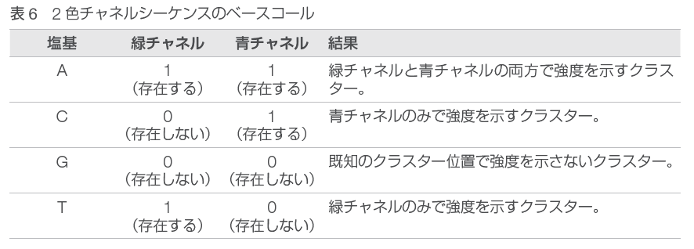
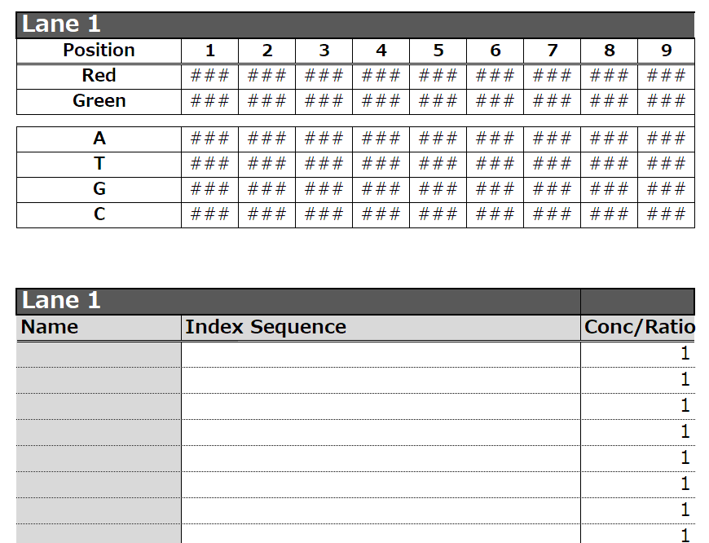
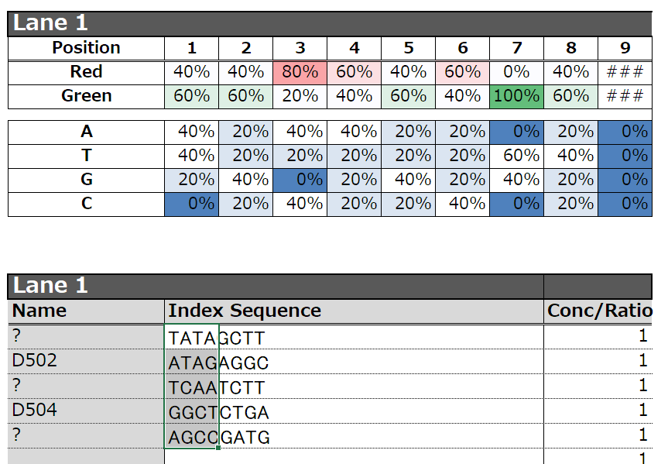
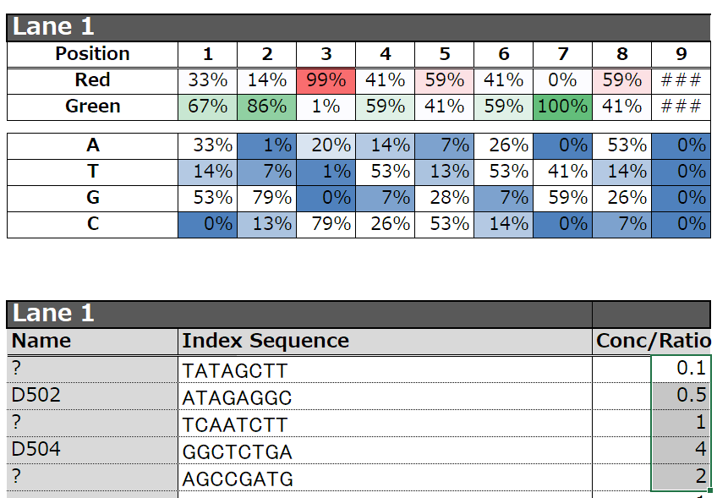
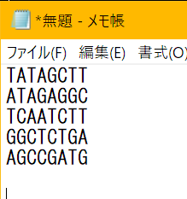
1．同じレーンでランするライブラリのインデックスの配列を貼り付ける
テキストやExcelからまとめて、コピー＆ペースト
2．インデックスのバランス情報が表示される
HiSeqの場合、AとCがRedレーザー、TとGがGreenレーザーなので、どちらかに偏らないようにする
また、ATGCのバランスも偏らないにする
3．ライブラリの混合比率の設定
登録されているインデックス配列は名前が表示される
ライブラリの混合比を調製出来、その結果が反映される。
iMasterの使い方：
現バージョンはHiSeq、MiSeq用に最適化されているが、2チャンネルケミストリに於いても塩基バランスをチェック出来る。
複数のライブラリをまとめてランするマルチプレックスを行うとき、インデックス配列のユニークさ（iLikeで確認）だけでなく、塩基バランス
が重要になる。ライブラリの作成時にランのプランを考え、問題のある組み合わせにならなようにする。
インデックス配列の組み合わせの詳細はこちらを参照
Illumina Index Adapters Pooling Guide:
https://jp.support.illumina.com/downloads/index-adapters-pooling-guide-10000000410741.html
https://support-docs.illumina.com/SHARE/IndexAdapterPooling/Content/SHARE/IndexAdapterPooling/SequencingChemistry_dtP.htm
■2チャンネルケミストリ： NovaSeq 6000、NextSeq、MiniSeq NextSeq: 緑と青
その他: 緑と赤
赤/青チャンネル > A or C 緑チャンネル> A or T 2チャンネルケミストリでは、4つの塩基のデータをエンコードするために、2つの色素と2つの画像を使用する。NextSeqでは、緑と青チャンネル
から1枚ずつの画像を使用し、他の2チャンネルシステムでは緑チャンネルと赤チャンネルから1枚ずつの画像を使用する。 画像から抽出された蛍光強度を別の画像と比較すると、4つの異なるクラスターになり、それぞれが塩基に対応する。2チャンネルシステムで
シーケンスを行う場合、インデックスリードの最初の2サイクルのいずれかは、G以外の少なくとも1つの塩基で開始しなければならない（シグナ
ルが最初の2サイクルに存在しなければならない）。各サイクルで少なくとも１つのチャンネル、できれば両方のシグナルが存在するようにイン
デックス配列を組み合わせる（Gだけのサイクルは不可）。 ■4チャンネルケミストリ： MiSeq、HiSeq
緑レーザー： G or T 赤レーザー： A and C 4チャンネルケミストリは、4つの色素と4つの画像を使用する。緑レーザーはGとTを、赤レーザーはAとCをシークエンスする。適切な画像取得
のために、各サイクルにはカラーチャンネルごとに少なくとも2つの塩基のうちの1つが含まれていなければならない。

